상품제안서
네이쳐 케이퍼블 여행용 메쉬 비치백 | 상품코드: S36525

 |  |  |  |  |  |  | 02-713-8555 | www.synergygift.co.kr
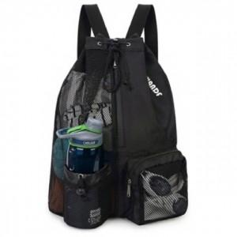

【상세/제작정보】

【인쇄/포장옵션】 | 실크 / OPP(비닐)

【공급단가】 | 수량 | 100~ | 300~ | 500~ | 1,000~ | 3,000~
*VAT별도 | 단가 | 12,820원 | 12,350원 | 11,870원 | 11,400원 | 11,110원

【상품 URL】 | https://www.synergygift.co.kr:443/src/goods_detail.php?gdno=36525

